화인요청사항
1. 24회계년도 공기업특별회계가 상/하수도 분리되지 않는 이유
답: 하수도의 경우 금고운용현황과 세입세출일계표계좌가 불일치하여 상수도 1개만 포함되어 공기업특별회계만 표시됨 (하위 계층이 1개인 경우 상위계층만 보여줌
금고운용현황
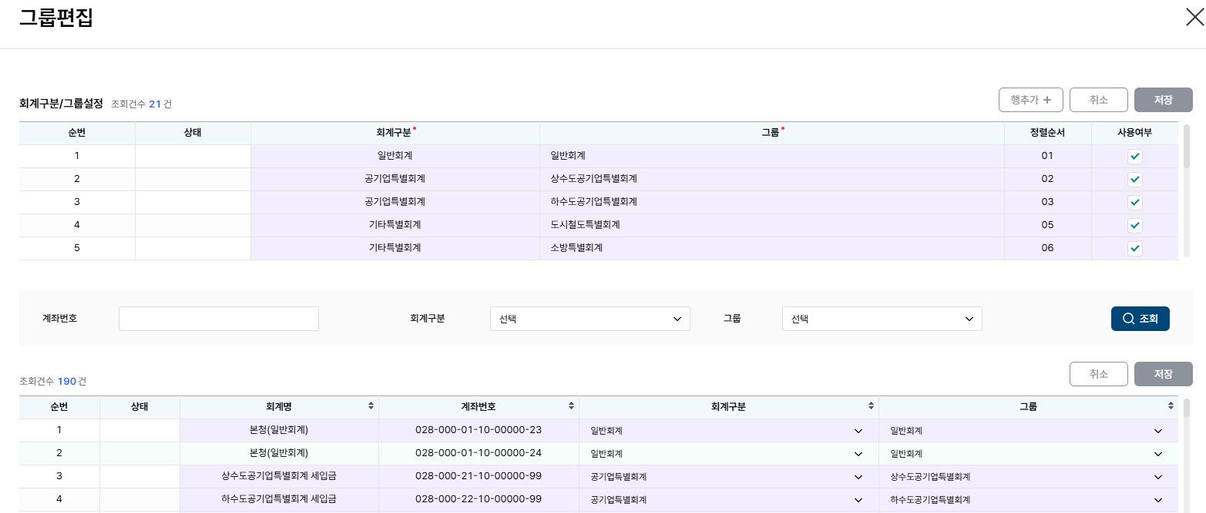

세입세출일계표계좌

2.도시철도특별회계 계좌목록이 24,25 다른 이유: 0280002510000024-세입금(상환용), 25-(철도과)(시비) 와 같이 같은 계좌가 다른 이름으로 표기됨
2024

2025

금고운용현황

세입세출일계표계좌

공금예금거래내역
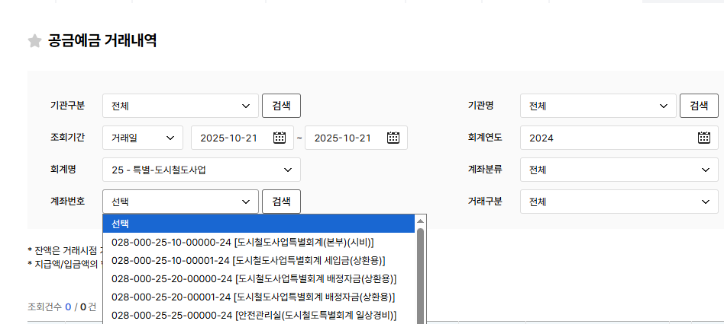
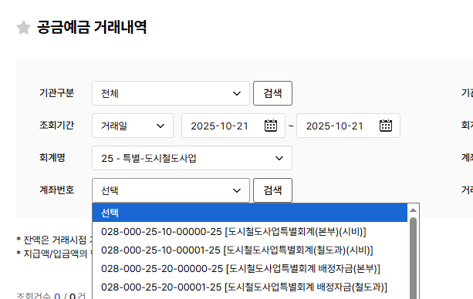

3. 경체청 금액을 본청 특별회계 하위로 포함 가능한지-개발에서 확인후 별도 피드백

4. 24.회계년도 남북교류협력기금이 마이너스 나오는 이유
02800075690001624 | 남북교류협력기금(정책기획관) | 2820250819042725346 | 기금 | 2025081904380535112 | 남북교류협력기금 | 10 | 467385642 | 3193830810 | -2726445168

